Poço_10
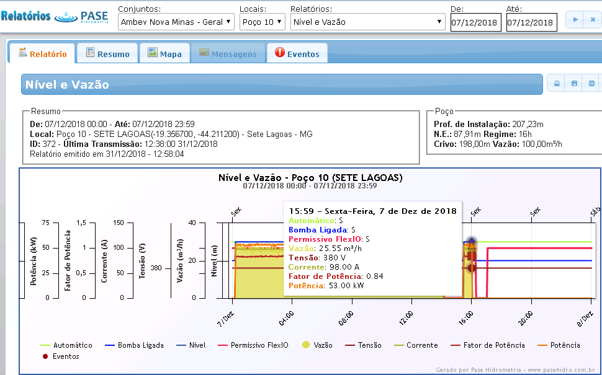
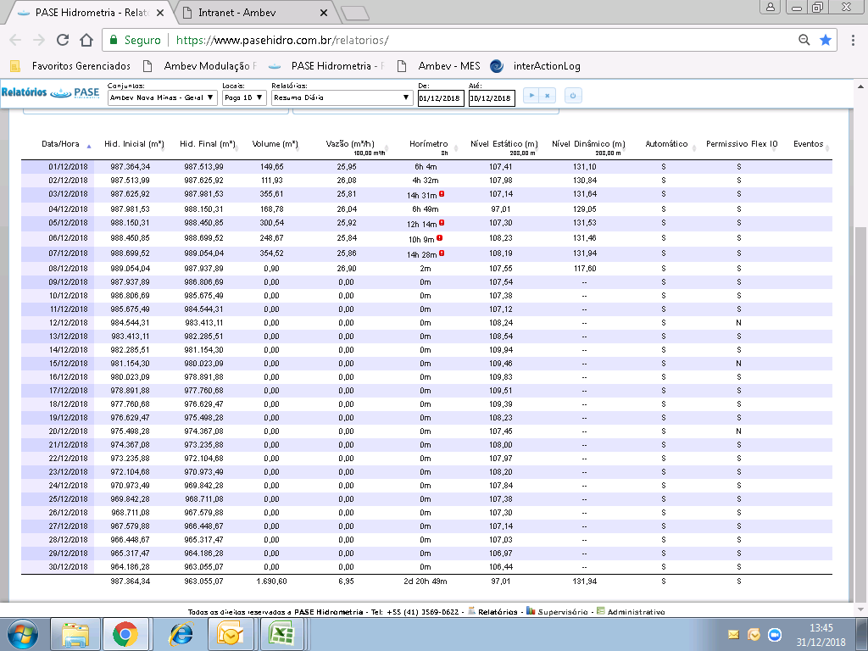
 | PASE |  |  |  |  |  |  |  | Volume P10 01 a 30/12
 | Dia | hora | vazão | volume |  |  |  |  | 7936.341 | m³
 | 2018-12-01 | 5.47 | 25 | 136.75 |  |  |  |  | H.O. do poço 10 (30/dez a 09/dez)
 | 2018-12-02 | 2 | 25 | 50 |  |  |  |  | 310.62 | horas
 | 2018-12-03 | 13.69 | 25 | 342.25 |  |  |  | Horímetro 30/11 |  | Horímetro 31/12
 | 2018-12-04 | 5.87 | 25 | 146.75 |  |  |  | 5394.7 |  |  | 5705.32
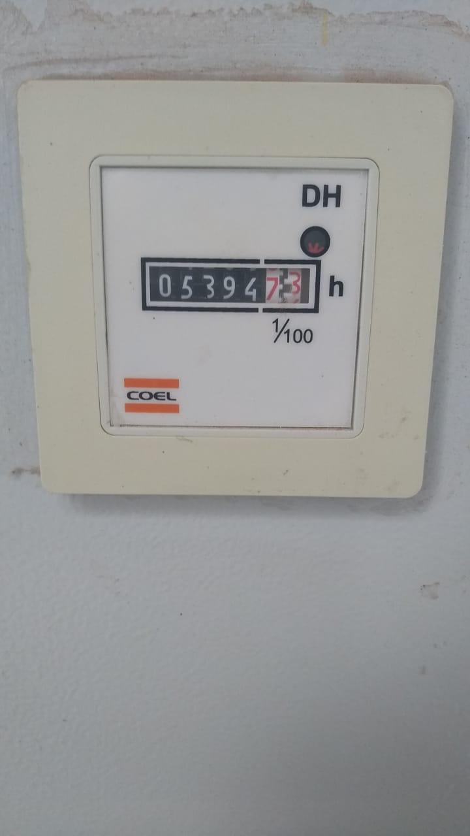
 | 2018-12-05 | 12.02 | 25 | 300.5
 | 2018-12-06 | 8.41 | 25 | 210.25
 | 2018-12-07 | 13.6 | 25 | 340
 | 2018-12-08 | 3.82 | 25.55 | 97.601
25.55 | 2018-12-09 | 18.71 | 0 | 478.0405
25.55 | 2018-12-10 | 14 | 0 | 357.7
25.55 | 2018-12-11 | 8.22 | 0 | 210.021
25.55 | 2018-12-12 | 0 | 0 | 0
25.55 | 2018-12-13 | 1.1 | 0 | 28.105
25.55 | 2018-12-14 | 10.95 | 0 | 279.7725
25.55 | 2018-12-15 | 0 | 0 | 0
25.55 | 2018-12-16 | 12.09 | 0 | 308.8995
25.55 | 2018-12-17 | 4.05 | 0 | 103.4775
25.55 | 2018-12-18 | 15.02 | 0 | 383.761
25.55 | 2018-12-19 | 0.18 | 0 | 4.599
25.55 | 2018-12-20 | 0 | 0 | 0
25.55 | 2018-12-21 | 15.2 | 0 | 388.36
25.55 | 2018-12-22 | 13.18 | 0 | 336.749
25.55 | 2018-12-23 | 15.19 | 0 | 388.1045
25.55 | 2018-12-24 | 10.25 | 0 | 261.8875
25.55 | 2018-12-25 | 10.82 | 0 | 276.451
25.55 | 2018-12-26 | 10.64 | 0 | 271.852
25.55 | 2018-12-27 | 10.99 | 0 | 280.7945
25.55 | 2018-12-28 | 11.73 | 0 | 299.7015
25.55 | 2018-12-29 | 15.2 | 0 | 388.36
25.55 | 2018-12-30 | 8.24 | 0 | 210.532
25.55 | 2018-12-31 |  |  | 0
 | TOTAL | 270.64 |  | 6881.269

 | Total do dia 09/12 a 30/12 |  |  | 5257.168

 |  |  |  | Pase | Horímetro (dia 09 ao 30)
 | Apontado | 6397 |  | 484.269
 | Ap. - ajuste lançado: | 4822 |  | 2059.269 |  | 3114.341
 | Índice com o ajuste:(2059 m³)
 | mês | 3.03 | 1.1
 | ano | 3.27 | 2.919

Vazão final do poço 10 - dia 07/12/2018 - 16:00 horas |  |  |  |  |  |  | Volume do poço 10 - dezembro/PASE

Farol
 |  |  | Mês | Dez |  | Consumo de Água Cervejaria Sete lagoas
 |  |  | Dia | 31 | 37

 |  |  | Dia Anterior |  |  |  |  |  | Acumulado Mês
PL |  |  | Área | Consumo (m³) | Meta | Real | GAP | PL | Consumo | Meta | Real | GAP | PL ACUM | 0 | Total L501 | 1 | ETA + Rejeito osmose | 4480 | 36% | 36%
3 | 34 | Packaging | Total L501 | 279 | 0.65 | 0.48 | -100 | 5,827 | 6,420 | 0.65 | 0.62 | -339 | 103,987 | 0 | L502 | 2 | Água Gelada | 3445 | 28% | 65%
 | 31 |  | LGF 501 | 187 | 0.34 | 0.32 | -11 | 5,827 | 3,583 | 0.34 | 0.34 | 47 | 103,987 | 0 | L503 | 3 | Brassagem 02 | 2231 | 18% | 83%
 | 32 |  | PZ 501 | 43 | 0.08 | 0.07 | -3 | 5,827 | 618 | 0.08 | 0.06 | -214 | 103,987 | 586 | L511 | 4 | Brassagem 01 | 673 | 5% | 88%
4 | 39 |  | L502 | 23 | 0.61 | - |  | 0 | 4,431 | 0.61 | 0.53 | -644 | 83,205 | 578 | L512 | 5 | L511 | 586 | 5% | 93%
 | 36 |  | LGF 502 | 0 | 0.30 | - |  | 0 | 2,287 | 0.30 | 0.27 | -209 | 83,205 | 0 | L561 + declor. | 6 | L512 | 578 | 5% | 98%
 | 37 |  | PZ 502 | 0 | 0.09 | - |  | 0 | 677 | 0.09 | 0.08 | -72 | 83,205 | 0 | L562 + declor. | 7 | Cold Block | 293 | 2% | 100%
5 | 43 |  | L503 | 242 | 1.09 | 0.75 | -108 | 3,207 | 6,976 | 1.09 | 1.03 | -409 | 67,749 | 3445 | Água Gelada | 8 | L502 | 0 | 0% | 100%
 | 40 |  | LGF 503 | 142 | 0.50 | 0.44 | -18 | 3,207 | 3,434 | 0.50 | 0.51 | 47 | 67,749 | 673 | Brassagem 01 | 9 | L561 + declor. | 0 | 0% | 100%
 | 41 |  | PZ 503 | 6,018 | 0.09 | 18.76 | 5,989 | 3,207 | 788 | 0.09 | 0.12 | 178 | 67,749 | 2231 | Brassagem 02 | 10 | Total L501 | 0 | 0% | 100%
6 | 45 |  | L511 | 79 | 0.09 | 0.13 | 26 | 5,916 | 3,128 | 0.17 | 0.21 | 586 | 149,506 | 293 | Cold Block | 11 | L562 + declor. | 0 | 0% | 100%
 | 44 |  | PZ 511 | 34 | 0.07 | 0.06 | -8 | 5,916 | 1,659 | 0.07 | 0.11 | 612 | 149,506 | 0 | Xaroparia | 12 | Caldeiras | 0 | 0% | 100%
7 | 47 |  | L512 | 48 | 0.06 | 0.04 | -16 | 10,795 | 1,914 | 0.06 | 0.09 | 578 | 222,660 | 0 | Total torres | 13 | L503 | 0 | 0% | 100%
 | 46 |  | PZ 512 | 45 | 0.05 | 0.04 | -9 | 10,795 | 1,549 | 0.05 | 0.07 | 436 | 222,660 | 0 | Caldeiras | 14 | Total torres | 0 | 0% | 100%
8 | 54 |  | L561 + declor. | 320 | 1.68 | 1.28 | -102 | 2,509 | 8,948 | 1.68 | 1.68 | -22 | 53,394 | 4480 | ETA + Rejeito osmose | 15 | Xaroparia | 0 | 0% | 100%
9 | 57 |  | L562 + declor. | 486 | 0.99 | 0.62 | -287 | 7,805 | 16,970 | 0.99 | 0.95 | -747 | 178,963
Estratificação GAPs (m³)
 | 62 | Cerveja | Água Gelada | 1,507 | 1.00 | - |  | 0 | 32,528 | 1.00 | 1.12 | 3,445 | 290834
 | 19/20 |  | Brassagem 01 | 252 | 0.21 | - |  | 0 | 7,277 | 0.16 | 0.18 | 673 | 412751
 | 22/23 |  | Brassagem 02 | 600 | 0.59 | - |  | 0 | 14,990 | 0.59 | 0.69 | 2,231 | 216259
 | 27 |  | Cold Block | 1,503 | 0.67 | 0.58 | -222 | 25,745 | 42,309 | 0.67 | 0.67 | 293 | 627,106
14 | 51 |  | Xaroparia | -10 | 0.16 | -0.01 | -175 | 10,314 | 2,423 | 0.16 | 0.10 | -1,295 | 232,357
 | 59/60 | Util. | Total torres | 505 | 0.20 | 0.16 | -113 | 30,902 | 13,730 | 0.20 | 0.18 | -1,180 | 745,506
 | 59 |  | Torres água da rede | 505 | 0.15 | 0.16 | 41 | 30,902 | 10,761 | 0.15 | 0.14 | -422 | 745,506
 | 60 |  | Reuso | 0 | 0.03 | 0.00 | 93 | 30,902 | 2,969 | 0.03 | 0.04 | 733 | 745,506
 | 61 |  | Caldeiras | 104 | 0.05 | 0.03 | -50 | 30,902 | 3,110 | 0.05 | 0.04 | -617 | 745,506
 | 68 |  | ETA | 387 | 0.26 | 0.13 | -417 | 30,902 | 28,629 | 0.26 | 0.38 | 9,246 | 745,506
 | 69 |  | REJEITO OSMOSE | 0 | 0.1 | 0.00 | -309 | 30,902 | 4,400 | 0 | 0.06 | 3,055 | 745,506
 | 70 |  | Não Medido | 619 | 0.23 | 0.20 | -92 | 30,902 | 19,836 | 0.23 | 0.27 | 2,689 | 745,506
 | 68/70 |  | ETA + Rejeito osmose | 1,005 | 0.59 | 0.33 | -818 | 30,902 | 48,465 | 0.59 | 0.65 | 4,480 | 745,506
16 | 73 |  | Consumo Geral | 7,353 | 3.07 | 2.38 | -2,134 | 30,902 | 223,932 | 3.00 | 3.00 | 280 | 745,506

 |  |  |  |  |  | D-1 | Acum. | Ganho KPI |  |  |  | D-1 | Acum.
 |  |  | Volume ETA Reuso |  |  | 0 | 2,969 | 0.04 | Captado poços |  |  | 7,137 | 183,616

Consumo diáro (m³)
 | Consumo diário (m³) | Meta
2018-12-01 | 8,234 | 6,800
2018-12-02 | 8,592 | 6,800
2018-12-03 | 7,915 | 6,800
2018-12-04 | 6,628 | 6,800
2018-12-05 | 7,058 | 6,800
2018-12-06 | 7,577 | 6,800
2018-12-07 | 6,911 | 6,800
2018-12-08 | 5,411 | 6,800
2018-12-09 | 6,229 | 6,800
2018-12-10 | 5,739 | 6,800
2018-12-11 | 8,120 | 6,800
2018-12-12 | 6,828 | 6,800
2018-12-13 | 8,227 | 6,800
2018-12-14 | 6,853 | 6,800
2018-12-15 | 7,149 | 6,800
2018-12-16 | 7,104 | 6,800
2018-12-17 | 6,613 | 6,800
2018-12-18 | 7,800 | 6,800
2018-12-19 | 6,972 | 6,800
2018-12-20 | 7,036 | 6,800
2018-12-21 | 6,216 | 6,800
2018-12-22 | 6,663 | 6,800
2018-12-23 | 7,691 | 6,800
2018-12-24 | 6,748 | 6,800
2018-12-25 | 7,851 | 6,800
2018-12-26 | 6,065 | 6,800
2018-12-27 | 7,318 | 6,800
2018-12-28 | 7,399 | 6,800
2018-12-29 | 8,941 | 6,800
2018-12-30 | 8,689 | 6,800
 | 7,353 | 6,800
 |  |  |  |  |  |  |  |  |  |  |  | D-1 | Acum.
 |  |  |  |  |  | D-1 |  |  | Captado superficial |  |  | 529 | 42,895
 | 233 |  | Volume de água que ficou na ETA |  |  | -410

 |  |  |  |  |  | D-1 |  | Acum
 |  |  | Retorno de condensado |  |  | 78.19% |  | 74.00%

 |  |  | Efeito Estoque (Diferença entre Mosto e PL) |  |  |  |  | -0.05
 |  |  | KPI se buscássemos 80% das lacunas (Sem Ef. Estoque) |  |  |  |  | 2.87

Acumulado
 | Mês |  |  | CONSUMOS (m³) | Consumo (m³) |  | ÍNDICES POR ÁREA | Índice de água |  |  |  | Índice de água USAGE
 |  | Total NhL | Acumulado |  | Consumo Cervejaria | Acumulado |  | Índice Consumo | Acum | Meta mês | Meta ACUM | Volume de efluente tratado | Acumulado | Índice Usage | Acumulado ano
 | Janeiro | 595,317 | 595,317 |  | 221,508 | 221,508 |  | 3.72 | 3.72 | 3.18 | 3.24 |  | 0 | 3.72 | 3.72 | 0
 | Fevereiro | 610,852 | 1,206,169 |  | 213,672 | 435,181 |  | 3.50 | 3.61 | 3.22 | 3.29 |  | 0 | 3.50 | 3.61
 | Março | 550,910 | 1,757,079 |  | 203,081 | 638,262 |  | 3.69 | 3.63 | 3.19 | 3.30 |  | 0 | 3.69 | 3.63
 | Abril | 581,971 | 2,339,051 |  | 216,687 | 854,948 |  | 3.72 | 3.66 | 3.25 | 3.33 |  | 0 | 3.72 | 3.66
 | Maio | 458,774 | 2,797,825 |  | 164,967 | 1,019,915 |  | 3.60 | 3.65 | 3.21 | 3.33 |  | 0 | 3.60 | 3.65
 | Junho | 648,711 | 3,446,536 |  | 189,771 | 1,209,686 |  | 2.93 | 3.51 | 3.22 | 3.33 |  | 0 | 2.93 | 3.51
 | Julho | 667,647 | 4,114,183 |  | 190,775 | 1,400,462 |  | 2.86 | 3.40 | 3.21 | 3.32 |  | 0 | 2.86 | 3.40
 | Agosto | 604,059 | 4,718,242 |  | 202,296 | 1,602,758 |  | 3.35 | 3.40 | 3.21 | 3.31 |  | 0 | 3.35 | 3.40
 | Setembro | 600,237 | 5,318,479 |  | 188,605 | 1,791,362 |  | 3.14 | 3.37 | 3.22 | 3.30 |  | 0 | 3.14 | 3.37
 | Outubro | 679,779 | 5,998,258 |  | 207,068 | 1,998,430 |  | 3.05 | 3.33 | 3.20 | 3.28 |  | 0 | 3.05 | 3.33
0 | Novembro | 678,484 | 6,676,742 |  | 202,303 | 2,200,733 |  | 2.98 | 3.30 | 3.18 | 3.26 | 121,229 | 121,229 | 1.19 | 3.11
 | Dezembro | 745,506 | 7,422,248 |  | 223,932 | 2,424,665 |  | 3.00 | 3.27 | 3.17 | 3.20 | 142,411 | 263,640 | 1.09 | 2.91
 | ACUM | 7,422,248 | 7,422,248 |  | 2,424,665 | 2,424,665 |  | 3.27 | 3.27 | 3.20 | 3.20 | 263,640 | 263,640 | 2.91 | 2.912
 |  | 2.82
 |  |  | 560000
Índice de água cervejaria
 | Acum | Índice Consumo | Índice Usage | Meta acum
Janeiro | 3.72 | 3.72 |  | 3.24
Fevereiro | 3.61 | 3.50 |  | 3.29
Março | 3.63 | 3.69 |  | 3.30
Abril | 3.66 | 3.72 |  | 3.33
Maio | 3.65 | 3.60 |  | 3.33
Junho | 3.51 | 2.93 |  | 3.33
Julho | 3.40 | 2.86 |  | 3.32
Agosto | 3.40 | 3.35 |  | 3.31
Setembro | 3.37 | 3.14 |  | 3.30
Outubro | 3.33 | 3.05 | 3.0461021891 | 3.28
Novembro | 3.11 |  | 1.1949293565 | 3.26
Dezembro | 2.91 |  | 1.0934987349 | 3.20
 |  |  |  |  |  |  |  |  |  |  |  |  |  | usage | Tend LE | poços | superficial
 |  |  |  |  |  |  |  |  |  |  |  | Janeiro |  |  |  | 155449 | 66586
 |  |  |  |  |  |  |  |  |  |  |  | Fevereiro |  |  |  | 153966 | 59709
 |  |  |  |  |  |  |  |  |  |  |  | Março |  |  |  | 136281 | 67221
 |  |  |  |  |  |  |  |  |  |  |  | Abril |  |  |  | 128532 | 88612
 |  |  |  |  |  |  |  |  |  |  |  | Maio |  |  |  | 113161 | 56192
 |  |  |  |  |  |  |  |  |  |  |  | Junho |  |  |  | 187665 | 732
 |  |  |  |  |  |  |  |  |  |  |  | Julho |  |  |  | 179307.1 | 16188
 |  |  |  |  |  |  |  |  |  |  |  | Agosto |  |  |  | 171522 | 30921
 |  |  |  |  |  |  |  |  |  |  |  | Setembro |  |  |  | 160661 | 28202
 |  |  |  |  |  |  |  |  |  |  |  | Outubro |  | 3.05 |  | 163108.63 | 46321
 |  |  |  |  |  |  |  |  |  |  |  | Novembro |  | 1.19 |  | 180937.933 | 22645
 |  |  |  |  |  |  |  |  |  |  |  | Dezembro |  | 1.09 | 2.98 | 183615.6599 | 42895
 |  |  |  |  |  |  |  |  |  |  |  |  |  |  |  | 1914206.3229 | 526224

Gráf. índice-área
 | Área | SALA 1 PL CERVEJA |  | SALA 2 PL CERVEJA |  | Adegas/Filtração PL CERVEJA |  | TOTAL 501 PL LINHA |  | LAVADORA 501 |  | PZ 501 PL LINHA |  | TOTAL 502 PL LINHA |  | LAVADORA 502 |  | PZ 502 PL LINHA |  | TOTAL 503 PL LINHA |  | LAVADORA 503 |  | PZ 503 PL LINHA |  | TOTAL 511 PL LINHA |  | PZ 511 PL LINHA |  | TOTAL 512 PL LINHA |  | PZ 512 PL LINHA |  | TOTAL 561 PL LINHA |  | TOTAL 562 PL LINHA |  | XAROPARIA PL REFRI |  | UTILIDADES |  | TORRES |  | CALDEIRAS |  | ETA |  | NÃO MEDIDO |  | ETA + NÃO MEDIDO
 | Mês | Real | Meta KPI | Real | Meta KPI | Real | Meta KPI | Real | Meta KPI | Real | Meta KPI | Real | Meta KPI | Real | Meta KPI | Real | Meta KPI | Real | Meta KPI | Real | Meta KPI | Real | Meta KPI | Real | Meta KPI | Real | Meta KPI | Real | Meta KPI | Real | Meta KPI | Real | Meta KPI | Real | Meta KPI | Real | Meta KPI | Real | Meta KPI | Real | Meta KPI | Real | Meta KPI | Real | Meta KPI | Real | Meta KPI | Real | Meta KPI | Real | Meta KPI
3.7 | Jan | 0.01 |  | 0.25 |  | 0.63 |  | 0.85 |  | 0.37 |  | 0.12 |  | 0.43 |  | 0.17 |  | 0.15 |  | 1.25 |  | 0.58 |  | 0.22 |  | 0.13 |  | 0.09 |  | 0.13 |  | 0.08 |  | 0.75 |  | 0.36 |  | 0.17 |  | 0.60 |  | 0.18 |  | 0.06 |  | 0.10 |  | 1.45 |  | 1.55
3.8 | Fev | 0.01 |  | 0.35 |  | 0.68 |  | 0.87 |  | 0.35 |  | 0.10 |  | 0.46 |  | 0.17 |  | 0.21 |  | 1.06 |  | 0.50 |  | 0.12 |  | 0.12 |  | 0.07 |  | 0.16 |  | 0.12 |  | 0.72 |  | 0.44 |  | 0.17 |  | 0.65 |  | 0.16 |  | 0.05 |  | 0.06 |  | 1.16 |  | 1.22
4.1 | Mar | 0.02 |  | 0.32 |  | 0.61 |  | 0.83 |  | 0.33 |  | 0.09 |  | 0.42 |  | 0.00 |  | 0.10 |  | 1.20 |  | 0.56 |  | 0.13 |  | 0.22 |  | 0.16 |  | 0.10 |  | 0.07 |  | 0.64 |  | 0.62 |  | 0.19 |  | 0.61 |  | 0.16 |  | 0.07 |  | 0.13 |  | 1.37 |  | 1.50
4.3 | Abr | 0.02 |  | 0.28 |  | 0.62 |  | 0.94 |  | 0.35 |  | 0.10 |  | 0.35 |  | 0.22 |  | 0.09 |  | 1.36 |  | 0.71 |  | 0.12 |  | 0.16 |  | 0.08 |  | 0.10 |  | 0.07 |  | 0.66 |  | 0.53 |  | 0.10 |  | 0.66 |  | 0.16 |  | 0.08 |  | 0.68 |  | 0.86 |  | 1.54
4.4 | Mai | 0.04 |  | 0.31 |  | 0.70 |  | 0.88 |  | 0.35 |  | 0.05 |  | 0.36 |  | 0.00 |  | 0.09 |  | 1.28 |  | 0.49 |  | 0.14 |  | 0.14 |  | 0.07 |  | 0.13 |  | 0.06 |  | 0.75 |  | 0.42 |  | 0.11 |  | 0.67 |  | 0.17 |  | 0.09 |  | 0.56 |  | 0.67 |  | 1.23
4.7 | Jun | 0.03 |  | 0.24 |  | 0.61 |  | 0.79 |  | 0.40 |  | 0.05 |  | 0.40 |  | 0.12 |  | 0.06 |  | 1.08 |  | 0.47 |  | 0.07 |  | 0.10 |  | 0.02 |  | 0.07 |  | 0.05 |  | 0.48 |  | 0.67 |  | 0.18 |  | 0.61 |  | 0.12 |  | 0.08 |  | 0.49 |  | 1.11 |  | 1.61
4.5 | Jul | 0.12 |  | 0.23 |  | 0.64 |  | 1.04 |  | 0.44 |  | 0.12 |  | 0.28 |  | 0.11 |  | 0.11 |  | 1.22 |  | 0.52 |  | 0.08 |  | 0.14 |  | 0.05 |  | 0.05 |  | 0.04 |  | 0.42 |  | 0.72 |  | 0.18 |  | 0.58 |  | 0.14 |  | 0.08 |  | 0.30 |  | 0.43 |  | 0.74
4.3 | Ago | 0.14 |  | 0.27 |  | 0.73 |  | 0.67 |  | 0.36 |  | 0.02 |  | 0.61 |  | 0.25 |  | 0.09 |  | 1.18 |  | 0.51 |  | 0.09 |  | 0.15 |  | 0.08 |  | 0.06 |  | 0.04 |  | 0.35 |  | 0.74 |  | 0.13 |  | 0.55 |  | 0.15 |  | 0.05 |  | 0.45 |  | 0.65 |  | 1.10
4.0 | Set | 0.14 |  | 0.28 |  | 0.69 |  | 0.68 |  | 0.33 |  | 0.07 |  | 0.75 |  | 0.42 |  | 0.10 |  | 1.24 |  | 0.55 |  | 0.15 |  | 0.15 |  | 0.05 |  | 0.10 |  | 0.07 |  | 0.43 |  | 0.70 |  | 0.14 |  | 0.54 |  | 0.15 |  | 0.05 |  | 0.55 |  | 0.35 |  | 0.90
3.7 | Out | 0.16 |  | 0.32 |  | 0.65 |  | 0.69 |  | 0.36 |  | 0.07 |  | 0.53 |  | 0.28 |  | 0.08 |  | 1.06 |  | 0.49 |  | 0.10 |  | 0.19 |  | 0.09 |  | 0.07 |  | 0.06 |  | 0.38 |  | 0.72 |  | 0.13 |  | 0.58 |  | 0.13 |  | 0.05 |  | 0.46 |  | 0.35 |  | 0.81
3.7 | Nov | 0.15 |  | 0.26 |  | 0.69 |  | 0.75 |  | 0.35 |  | 0.09 |  | 0.49 |  | 0.27 |  | 0.07 |  | 1.07 |  | 0.52 |  | 0.11 |  | 0.15 |  | 0.08 |  | 0.09 |  | 0.07 |  | 0.51 |  | 0.66 |  | 0.13 |  | 0.61 |  | 0.13 |  | 0.04 |  | 0.61 |  | 0.12 |  | 0.73
3.4 | Dez | 0.11 |  | 0.24 |  | 0.67 |  | 0.62 |  | 0.34 |  | 0.06 |  | 0.18 |  | 0.77 |  | 0.27 |  | 0.41 |  | 0.65 |  | 0.51 |  | 0.11 |  | 0.47 |  | 0.07 |  | 0.14 |  | 0.05 |  | 0.04 |  | 1.13 |  | 0.00 |  | 0.03 |  | 0.04 |  | 0.62 |  | 0.06 |  | 0.68
4.0 | Acum | 0.08 |  | 0.28 |  | 0.66 |  | 0.78 |  | 0.36 |  | 0.07 |  | 0.42 |  | 0.16 |  | 0.12 |  | 1.11 | 0.46 | 0.55 |  | 0.15 |  | 0.14 | 0.08 | 0.12 |  | 0.09 |  | 0.07 |  | 0.49 |  | 0.55 |  | 0.25 | 0.43 | 0.54 |  | 0.14 |  | 0.06 |  | 0.42 |  | 0.49 |  | 0.92

SALA 02
 | Real | Meta KPI
Jan | 0.25
Fev | 0.35
Mar | 0.32
Abr | 0.28
Mai | 0.31
Jun | 0.24
Jul | 0.23
Ago | 0.27
Set | 0.28
Out | 0.32
Nov | 0.26
Dez | 0.24
Adeg/Filt
 | Real | Meta KPI
Jan | 0.63
Fev | 0.68
Mar | 0.61
Abr | 0.62
Mai | 0.70
Jun | 0.61
Jul | 0.64
Ago | 0.73
Set | 0.69
Out | 0.65
Nov | 0.69
Dez | 0.67
SALA 01
 | Real | Meta KPI
Jan | 0.01
Fev | 0.01
Mar | 0.02
Abr | 0.02
Mai | 0.04
Jun | 0.03
Jul | 0.12
Ago | 0.14
Set | 0.14
Out | 0.16
Nov | 0.15
Dez | 0.11

Lavadora 501
 | Real | Meta KPI
Jan | 0.37
Fev | 0.35
Mar | 0.33
Abr | 0.35
Mai | 0.35
Jun | 0.40
Jul | 0.44
Ago | 0.36
Set | 0.33
Out | 0.36
Nov | 0.35
Dez | 0.34
PZ 501
 | Real | Meta KPI
Jan | 0.12
Fev | 0.10
Mar | 0.09
Abr | 0.10
Mai | 0.05
Jun | 0.05
Jul | 0.12
Ago | 0.02
Set | 0.07
Out | 0.07
Nov | 0.09
Dez | 0.06
Linha 501
 | Real | Meta KPI
Jan | 0.85
Fev | 0.87
Mar | 0.83
Abr | 0.94
Mai | 0.88
Jun | 0.79
Jul | 1.04
Ago | 0.67
Set | 0.68
Out | 0.69
Nov | 0.75
Dez | 0.62

Lavadora 502
 | Real | Meta KPI
Jan | 0.17
Fev | 0.17
Mar | 0.00
Abr | 0.22
Mai | 0.00
Jun | 0.12
Jul | 0.11
Ago | 0.25
Set | 0.42
Out | 0.28
Nov | 0.27
Dez | 0.77
PZ 502
 | Real | Meta KPI
Jan | 0.15
Fev | 0.21
Mar | 0.10
Abr | 0.09
Mai | 0.09
Jun | 0.06
Jul | 0.11
Ago | 0.09
Set | 0.10
Out | 0.08
Nov | 0.07
Dez | 0.27
Linha 502
 | Real | Meta KPI
Jan | 0.43
Fev | 0.46
Mar | 0.42
Abr | 0.35
Mai | 0.36
Jun | 0.40
Jul | 0.28
Ago | 0.61
Set | 0.75
Out | 0.53
Nov | 0.49
Dez | 0.18

Lavadora 503
 | Real | Meta KPI
Jan | 0.58
Fev | 0.50
Mar | 0.56
Abr | 0.71
Mai | 0.49
Jun | 0.47
Jul | 0.52
Ago | 0.51
Set | 0.55
Out | 0.49
Nov | 0.52
Dez | 0.65
PZ 503
 | Real | Meta KPI
Jan | 0.22
Fev | 0.12
Mar | 0.13
Abr | 0.12
Mai | 0.14
Jun | 0.07
Jul | 0.08
Ago | 0.09
Set | 0.15
Out | 0.10
Nov | 0.11
Dez | 0.51
Acum
Linha 503
 | Real | Meta KPI
Jan | 1.25
Fev | 1.06
Mar | 1.20
Abr | 1.36
Mai | 1.28
Jun | 1.08
Jul | 1.22
Ago | 1.18
Set | 1.24
Out | 1.06
Nov | 1.07
Dez | 0.41

PZ 511
 | Real | Meta KPI
Jan | 0.09
Fev | 0.07
Mar | 0.16
Abr | 0.08
Mai | 0.07
Jun | 0.02
Jul | 0.05
Ago | 0.08
Set | 0.05
Out | 0.09
Nov | 0.08
Dez | 0.47
Linha 511
 | Real | Meta KPI
Jan | 0.13
Fev | 0.12
Mar | 0.22
Abr | 0.16
Mai | 0.14
Jun | 0.10
Jul | 0.14
Ago | 0.15
Set | 0.15
Out | 0.19
Nov | 0.15
Dez | 0.11
Acum

PZ 512
 | Vol Água | Real | Meta KPI
 | 1423.9 | 0.080079013393 | 0.09
 | 2062 | 0.12502108291 | 0.09
 | 1245 | 0.066485269574 | 0.03
 | 1110 | 0.06987424185 | 0.03
 |  |  | 0.03
 |  |  | 0.03
 |  |  | 0.03
 |  |  | 0.03
 |  |  | 0.03
 |  |  | 0.03
 |  |  | 0.03
 |  |  | 0.03
Linha 512
 | Vol Água | Real | Meta KPI
 | 2259 | 0.127044379 | 0.04
 | 2683.3 | 0.16269111143 | 0.04
 | 1851.6 | 0.098878815377 | 0.073968948427
 | 1555.3 | 0.097905773288 | 0.09
 |  |  | 0.088977333672
 |  |  | 0.07895341786
 |  |  | 0.086624972782
 |  |  | 0.080010075418
 |  |  | 0.086162137513
 |  |  | 0.082606625948
 |  |  | 0.083888215731
 |  |  | 0.08725398048

Torre
 | Vol Água | Real | Meta KPI
 | 10900 | 0.18290975981 | 0.16885827058
 | 10248 | 0.16783308917 | 0.17098227398
 | 8954 | 0.16255059567 | 0.19173828554
 | 9392 | 0.16162237142 | 0.15
 |  |  | 0.15
 |  |  | 0.15
 |  |  | 0.15
 |  |  | 0.15
 |  |  | 0.15
 |  |  | 0.15
 |  |  | 0.15
 |  |  | 0.15
Caldeira
 | Vol Água | Real | Meta KPI
 | 3389.8 | 0.056883257228 | 0.057424161731
 | 3303.5 | 0.054101933066 | 0.058146478231
 | 3798.3 | 0.068954202314 | 0.055448609249
 | 4858.1 | 0.083600685967 | 0.04
 |  |  | 0.04
 |  |  | 0.04
 |  |  | 0.04
 |  |  | 0.04
 |  |  | 0.04
 |  |  | 0.04
 |  |  | 0.04
 |  |  | 0.04
Tq água gelada 1 e 2
 | Vol Água | Meta KPI | Real
 | 29862.6 | 0.35 | 0.36141626081
 | 35012.8 | 0.36 | 0.45572382959
 | 27680.6 | 0.38163817791 | 0.38133491091
 | 30084.2 | 0.33834958504 | 0.41901356966
 |  | 0.33417242967
 |  | 0.33521671851
 |  | 0.33417242967
 |  | 0.33521671851
 |  | 0.33312814082
 |  | 0.32895098545
 |  | 0.32790669661
 |  | 0.32686240777

Utilidades
 | Vol Água | Real | Meta
 | 35827.4 | 0.60120927784 | 0.58
 | 41378.3 | 0.67765885182 | 0.59
 | 33757.9 | 0.61283970889 | 0.63
 | 38599.3 | 0.66423662705 | 0.52834958504
 |  |  | 0.52417242967
 |  |  | 0.52521671851
 |  |  | 0.52417242967
 |  |  | 0.52521671851
 |  |  | 0.52312814082
 |  |  | 0.51895098545
 |  |  | 0.51790669661
 |  |  | 0.51686240777

